Sheet1
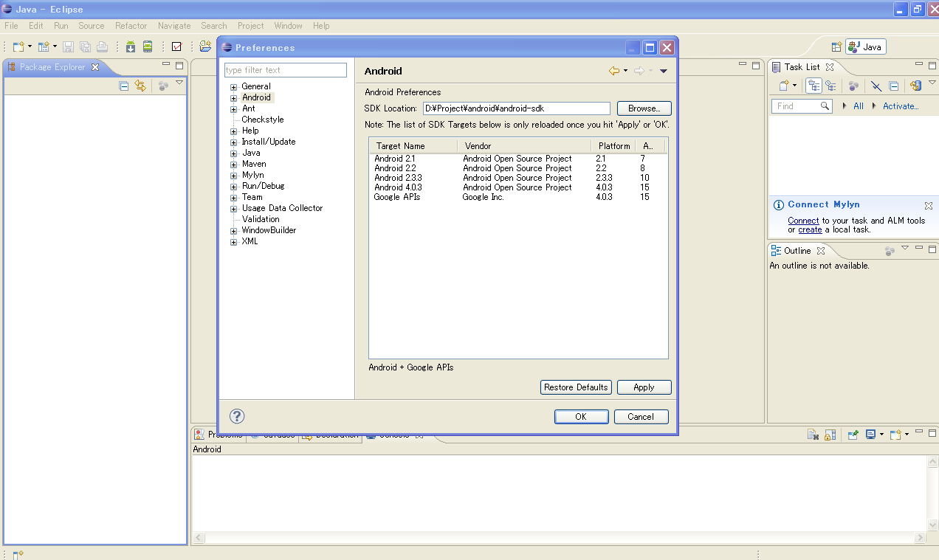
1.将for_32bit(系统为XP或32位Win7的使用)或者for_64bit(系统为64位Win7的使用)中的Project目录完全拷贝到D盘，并且解压其中的android-sdk.zip和eclipse.zip，解压后如下

2.配置系统的环境变量

(如果没有安装JDK和配置JAVA_HOME的请先安装JDK6，并在环境配置中配置JAVA_HOME)

在环境变量中创建变数名为【ANDROID_HOME】,变数值为【D:\Project\android\android-sdk】

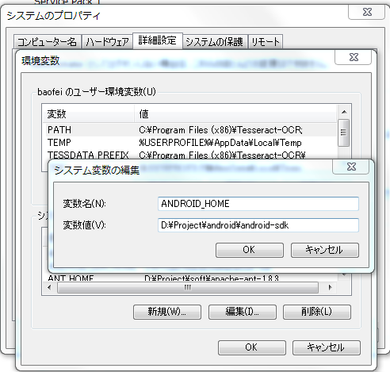

在环境变量的Path中追加
【%ANDROID_HOME%\tools;%ANDROID_HOME%\platform-tools;】

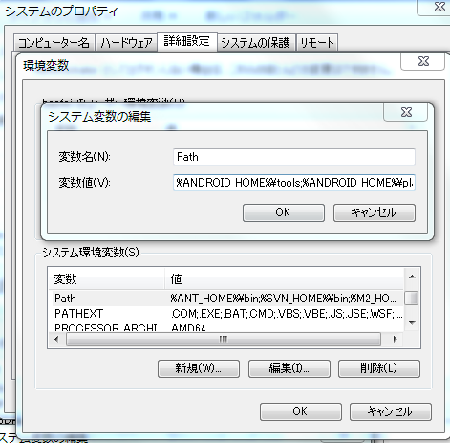

3. 启动eclipse 【D:\Project\android\eclipse\eclipse.exe】

如果android配置正常的话，点击菜单栏中【Window】-【Preference】-【Android】可以看到已经安装好的android SDK

